系統功能邏輯描述
目標：

 | 億忠、億明人員使用Supplier Portal系統填寫資料後，匯出excel，透過程式，將excel匯入sqlstock中，減少人員重複填寫單據的動作。

流程：

 | 目前：
 |  | 廣盛、越盛人員建立「代工單委外登記表」 -> 億忠、億明收到料 -> 單物相符 -> 億忠、億明人員進Supplier Portal系統確立ok ->
 |  | 加工 -> 億忠、億明人員建立「回廠出貨單」 -> 億忠、億明出貨

 | 增加匯入功能：
 |  | 廣盛、越盛人員建立「代工單委外登記表」 -> 億忠、億明收到料 -> 單物相符 -> 億忠、億明人員進Supplier Portal系統確立ok ->
 |  | 加工 -> 億忠、億明人員建立「回廠出貨單」 -> 億忠、億明出貨 ->
 |  | 建立「點收日期」的excel -> 建立「出貨日期」的excel -> 使用軟體將excel匯入sqlstock

單據說明：

 | 代工單委外登記表：

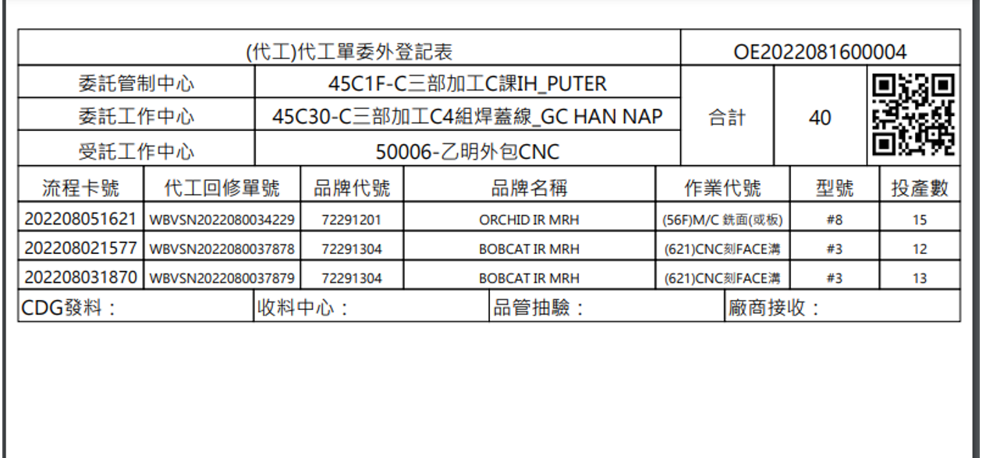

 |  |  |  |  |  |  |  |  |  |  |  |  | 1. OE???? => 外包出貨單號。

 |  |  |  |  |  |  |  |  |  |  |  |  | 2. 一次送貨，會有多張不同「外包出貨單號」的單據。

 |  |  |  |  |  |  |  |  |  |  |  |  | 3. 廣盛、越盛人員建立。

 |  |  |  |  |  |  |  |  |  |  |  |  | 4. 億明、億忠人員會收到紙張單據。

 |  |  |  |  |  |  |  |  |  |  |  |  | 5. 對應sqlstock的客戶來料。

 |  |  |  |  |  |  |  |  |  |  |  |  | 6. 一個「外包出貨單號」對應一個「客戶來料單號」。

 | 回廠出貨單：

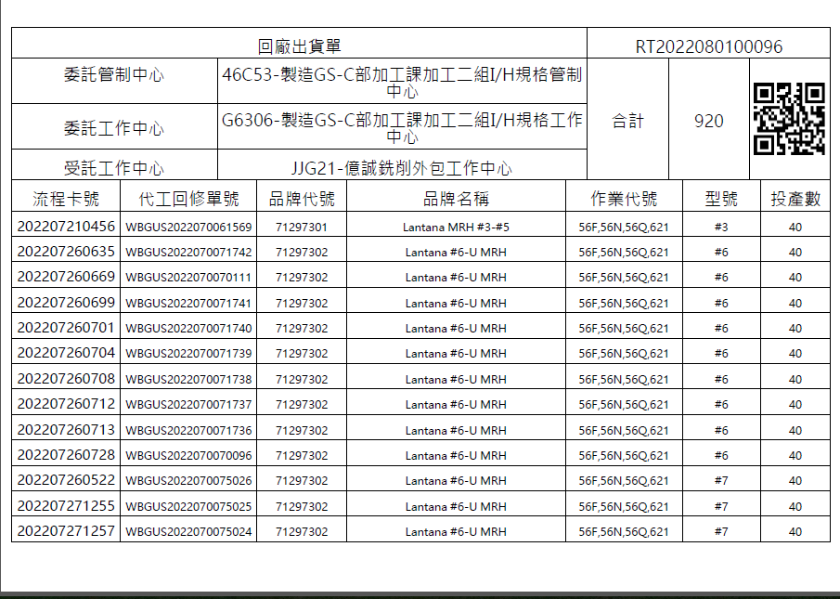

 |  |  |  |  |  |  |  |  |  |  | 1. RT??? => 回廠出貨單號。

 |  |  |  |  |  |  |  |  |  |  | 2. 一次送貨，會有多張不同「回廠出貨單號」的單據。

 |  |  |  |  |  |  |  |  |  |  | 3. 億明、億忠人員建立。

 |  |  |  |  |  |  |  |  |  |  | 4. 廣盛、越盛人員會收到紙張單據。

 |  |  |  |  |  |  |  |  |  |  | 5. 對應sqlstock的出貨。

 |  |  |  |  |  |  |  |  |  |  | 6. 一個「回廠出貨單號」對應一個「出貨單號」。

 | 補充：
 |  | 1. 代工回修單號：

 |  |  | a. 唯一值。

 |  |  | b. Supplier Portal系統會記錄狀態為何(如.是否出貨)。

 |  |  | c. 一框料，有時是兩張代工回修單。

 |  |  | d. 收料、出貨的時候最小單位是「代工回修單」，不是「外包出貨單、回廠出貨單」。

 |  | 2. 品牌代號 ( 前四位：品牌、後四位：產品別 )
 |  |  | 7109：TTL鐵桿 |  | 7409：TTL木桿
 |  |  | 7129：PING 鐵桿 |  | 7429：PING 木桿
 |  |  | 7116：CLW鐵桿

匯出excel說明：

 | 如何匯出：

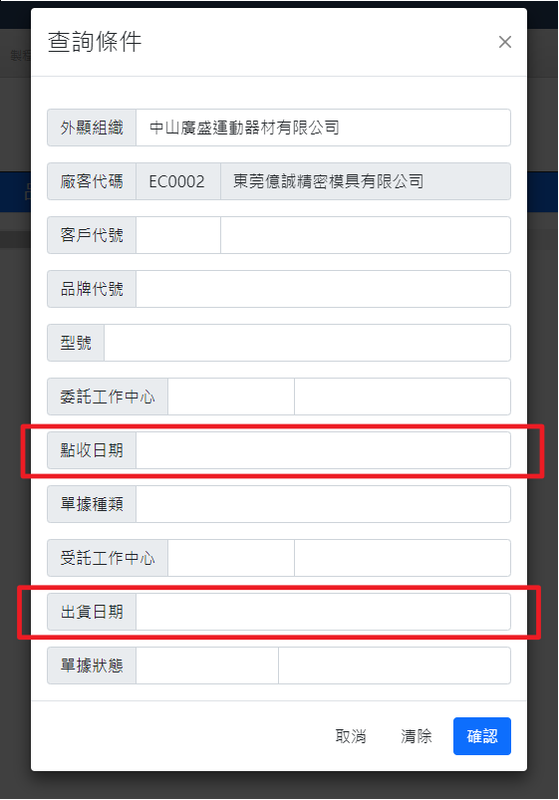
 |  |  |  |  |  |  |  |  | 1. 未交：億明、億忠已從越盛、廣盛收到料，但未出貨給越盛、廣盛。

 |  |  |  |  |  |  |  |  | 2. 已交：億明、億忠已從越盛、廣盛收到料，且已出貨給越盛、廣盛。

 |  |  |  |  |  |  | 1. 億明、億忠收料：選「點收日期」，輸入日期。

 |  |  |  |  |  |  | 2. 億明、億忠出貨：選「出貨日期」，輸入日期。

 |  |  |  |  |  |  | 3.補充：「點收日期、出貨日期」同時輸入日期，則會顯示此段日期又點收、又出貨的資料。

 |  |  |  |  |  |  |  | ex. 同時輸入，點收日期：2022/11/11、出貨日期：2022/11/11。
 |  |  |  |  |  |  |  | 則只會顯示在11/11點收，又在11/11出貨的「代工回修單」。

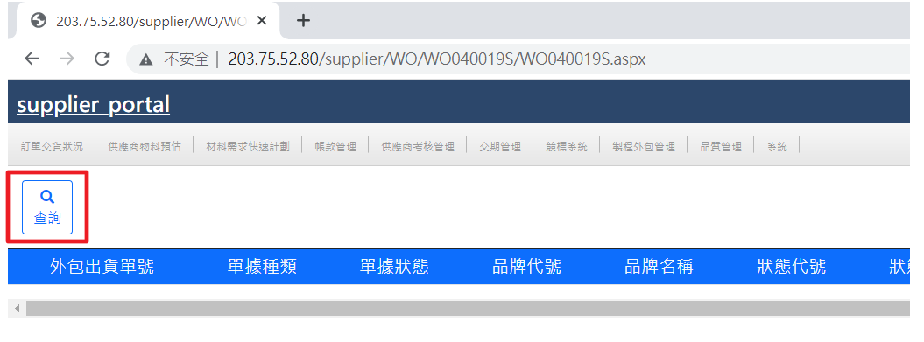

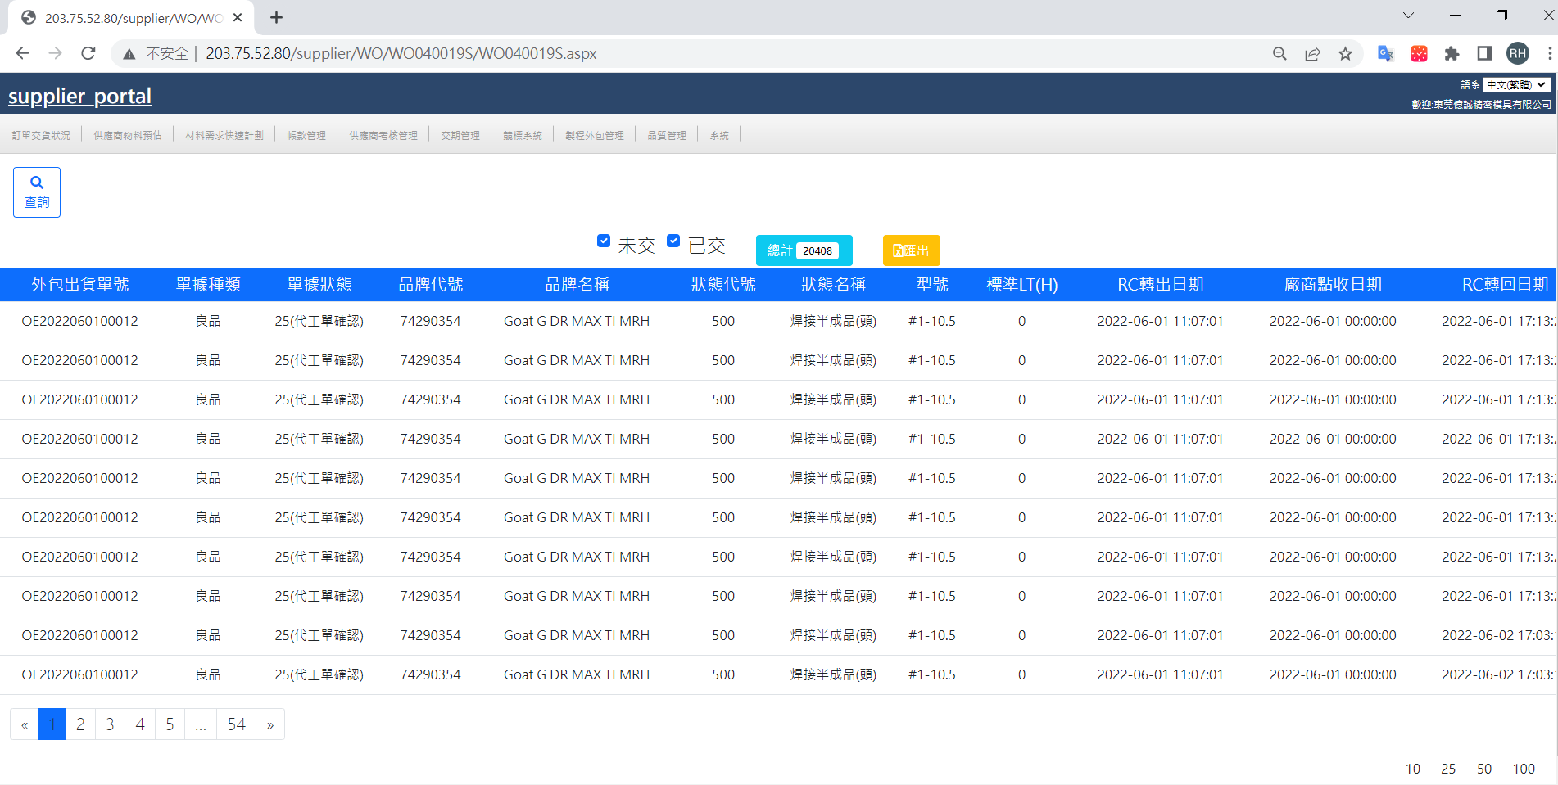

 | 匯出的excel欄位說明：

 |  |  |  |  |  |  |  | 紅字代表sqlstock要存取的值

 |  |  | 外包出貨單號： | 越盛、廣盛出貨時，建立的出貨單。 |  |  | 要新建一個欄位 |  |  |  |  | RC轉出日期： | 「越盛、廣盛出貨，億明、億忠未收到料」的時間。
 |  |  |  |  |  |  |  |  |  |  |  | 廠商點收日期： | 「億明、億忠收到料」的時間。
 |  |  | 單據種類： | 此「代工回修單號」的料品ok或ng。 |  |  |  |  |  |  |  | RC轉回日期： | 「億明、億忠出貨，越盛、廣盛已收到料」的時間。
 |  |  | 單據狀態： | 此「代工回修單號」的狀態。
 |  |  |  | 13(外包已點收) ：億明、億忠已收到料。 |  |  |  |  |  |  |  | 實際生產LT(H)：
 |  |  |  | 14(RC回廠)： 越盛、廣盛已收到料。
 |  |  |  | 25(代工單確認)： 越盛、廣盛已收到料，且確認沒問題。 |  |  |  |  |  |  |  | 數量： | 此「代工回修單號」中，料品數量。

 |  |  | 品牌代號： | 前四位(品牌)、後四位(產品別)。 |  |  |  |  |  |  |  | 途程代號： | 料品的加工步驟代號。
 |  |  | 品牌名稱： | 料品的名稱。
 |  |  |  |  |  |  |  |  |  |  |  | 代工回修單號： | 代表目前這些數量的料品的單號。 |  |  |  | 要新建一個欄位
 |  |  | 狀態代號： | 料品的狀態的代號。
 |  |  | 狀態名稱： | 料品的狀態的名稱。 |  |  |  |  |  |  |  | 流程卡號： | RC卡，唯一值。

 |  |  | 型號： | 品牌中，屬於甚麼型號。 |  |  |  |  |  |  |  | 作業代號： | 此「代工回修單號」的料品，要進行的加工處理名稱。

 |  |  | 標準LT(H)： |  |  |  |  |  |  |  |  | 回廠出貨單號： | 億明、億忠出貨時，建立的出貨單。 |  |  |  | 要新建一個欄位

程式畫面：

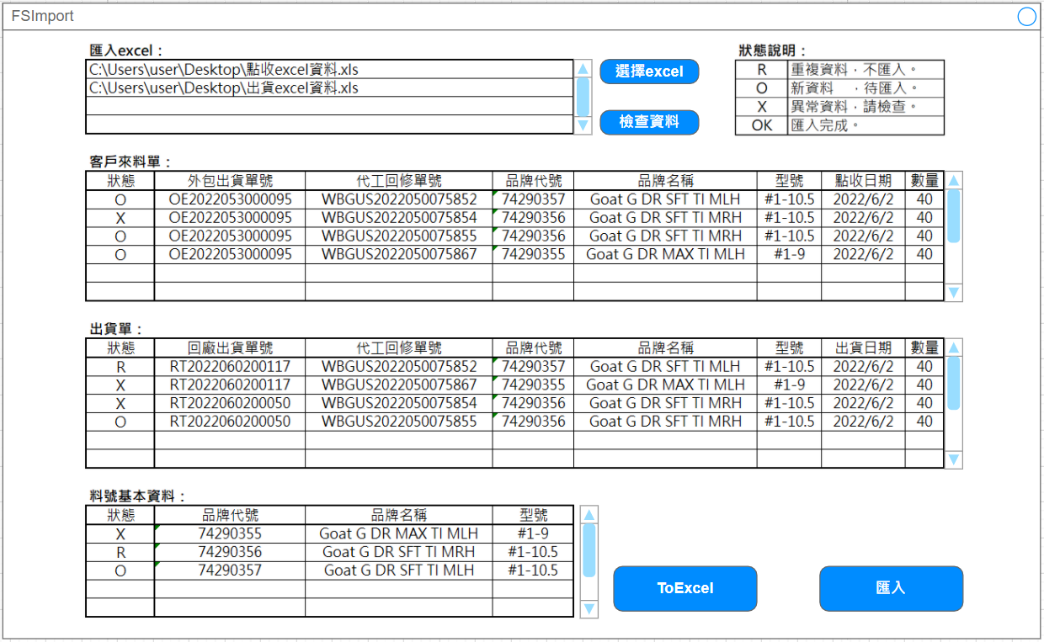

 | 1.使用說明：

 |  | 1. 選擇excel檔：選擇多個excel檔，至少一個點收、一個出貨，並將選擇結果顯示在「匯入excel」表格中。

 |  | 2. 檢查資料：對所有excel檔存取資料，並在3個不同表格顯示資料，及狀態結果。

 |  | 3. ToExcel：建立excel檔，並將4個表格的資料匯入其中。

 |  | 4. 匯入：將資料匯入到sqlstock中。(狀態沒有X才能匯入)

 | 2.表格說明：

 |  | a.匯入excel：要存取的excel檔

 |  | b.料號基本資料：excel檔中，料品資料。

 |  | c.客戶來料單：excel檔中，外包出貨單資料。

 |  | d.出貨單：excel檔中，回廠出貨單資料。

系統判斷邏輯：

 | 1. 取得excel中以下欄位的資料：

 |  | 外包出貨單號、品牌代號、品牌名稱、型號、廠商點收日期、數量、代工回修單號、回廠出貨單號

 | 2. 區分出 「客戶來料單」、「出貨單」、「料號基本資料」的資料。

 |  | a. 點收日期：

 |  |  | 「廠商點收日期」的年月日。

 |  | b. 出貨日期：

 |  | c. 選取多個excel檔時，相同的資料只顯示一次。
 |  | (ex. 同一日點收、出貨的代工回修單，在點收excel、出貨excel都會顯示，故只取一次顯示。)

 | 3. 檢查「品牌代號 、 品牌名稱 、 型號」是否存在sqlstock中。

 |  | ( 資料庫中，O = 存在、X = 不存在 )

 |  | a. 品牌代號(O)、品牌名稱(O)、型號(O)：重複資料，不匯入。

 |  | b. 品牌代號(O)、品牌名稱(O)、型號(X)：新資料，待匯入。

 |  | c. 品牌代號(O)、品牌名稱(X)、型號(O)：異常資料，請檢查。 -> 步驟4中，有使用到此料品的，直接算異常資料。

 |  | d. 品牌代號(X)、品牌名稱(O)、型號(O)：新資料，待匯入。

 |  | e. 品牌代號(O)、品牌名稱(X)、型號(X)：新資料，待匯入。

 |  | f. 品牌代號(X)、品牌名稱(X)、型號(O)：新資料，待匯入。

 |  | g. 品牌代號(X)、品牌名稱(O)、型號(X)：新資料，待匯入。

 |  | h. 品牌代號(X)、品牌名稱(X)、型號(X)：新資料，待匯入。

 | 4.檢查「外包出貨單、回廠出貨單」是否已分別存在sqlstock中。

 |  | a. 不存在：檢查「代工回修單號」是否已分別存在「外包出貨單、回廠出貨單」的資料表中。

 |  |  | (1). 不存在：新資料，待匯入。

 |  |  | (2). 存在：異常資料，請檢查。
 |  |  | (「代工回修單號」在同功能下不可重複使用。)

 |  | b. 存在：檢查「代工回修單號」是否已分別存在「外包出貨單、回廠出貨單」的資料表中。

 |  |  | (1). 不存在：異常資料，請檢查。
 |  |  | (「外包出貨單」、「回廠出貨單」不可重複使用。)

 |  |  | (2). 存在：重複資料，不匯入。

sqlstock相關：

 | 1. 使用的功能：

 |  | a. 億忠、億明收料：客戶來料單

 |  | b. 億忠、億明出貨：出貨單

 |  | c. 料品：料號基本資料

 | 2. 客戶來料單：

 |  | a. 客戶來料明細作業 custominmaterialmodify 畫面

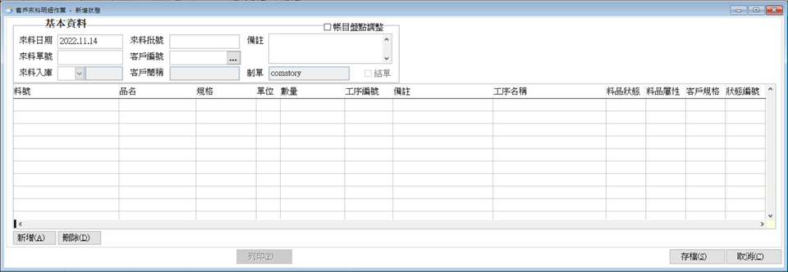

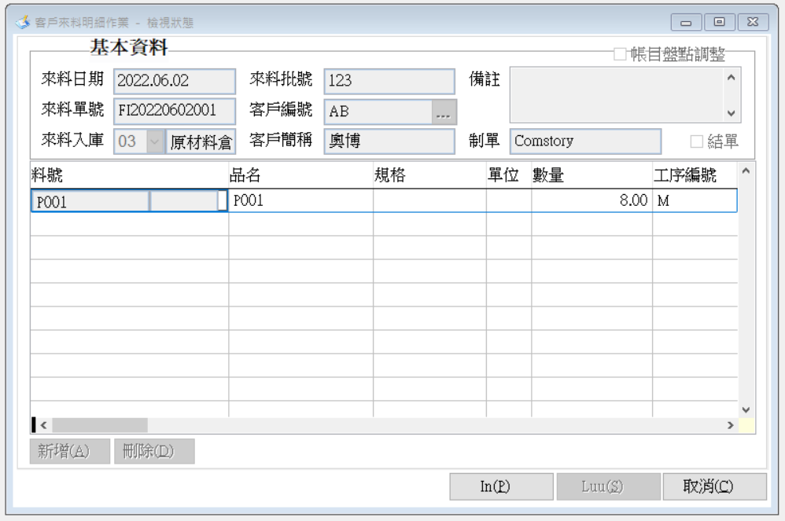
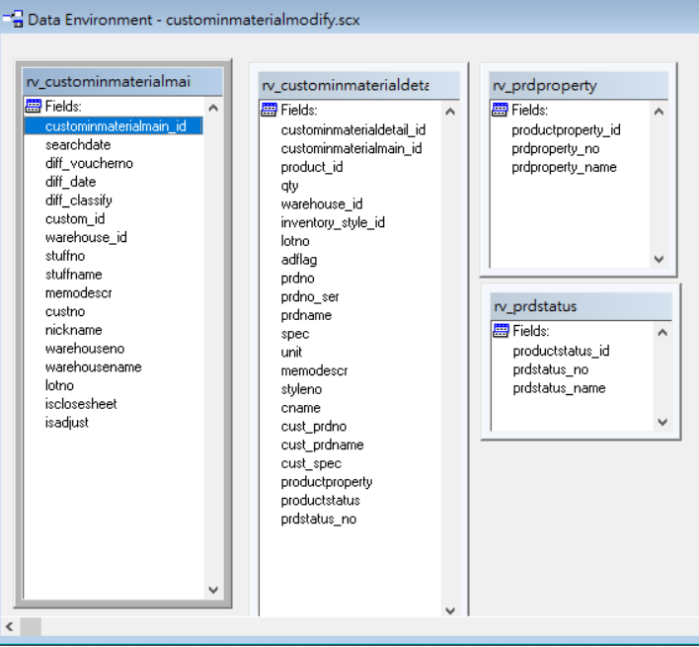

 |  | b. 資料表名稱：custominmaterialmain

 |  |  | 欄位名稱 |  |  | 欄位解釋 |  |  |  |  | 填入資料
 |  |  | custominmaterialmain_id |  |  | P.K. |  |  |  |  | custominmaterialmain_id最大值流水碼+1
 |  |  | diff_voucherno |  |  | 來料單號 |  |  |  |  | FI+年月日+(最大值流水碼+1，共三碼)
 |  |  | searchdate |  |  | 來料單號，去除最後流水3碼 |  |  |  |  | 來料單號，去除最後流水3碼
 |  |  | diff_date |  |  | 來料日期 |  |  |  |  | 場商點收日期
 |  |  | diff_classify |  |  |  |  |  |  |  | NULL
 |  |  | custom_id |  |  | 客戶id |  |  |  |  | 廣盛、越盛id
 |  |  | warehouse_id |  |  | 倉庫id |  |  |  |  | 來料倉id
 |  |  | stuffno |  |  | 制單人員編號 |  |  |  |  | 建立「自動匯入的使用者帳號」，固定填此帳號id
 |  |  | stuffname |  |  | 制單人名 |  |  |  |  | 建立「自動匯入的使用者帳號」，固定填此帳號姓名
 |  |  | lotno |  |  | 來料批號 |  |  |  |  | NULL
 |  |  | memodescr |  |  | 備註 |  |  |  |  | 固定填"自動匯入"
 |  |  | isadjust |  |  | 帳目沖銷調整(0：正常客戶來料、1：帳目沖銷調整) |  |  |  |  | 固定填0
 |  |  | isclosesheet |  |  | 結單狀態 (0：未結單) |  |  |  |  | 固定填0
 |  |  | keep |  |  |  |  |  |  |  | NULL
 |  |  | oem_cus_voucherno |  |  | 外包出貨單號 |  |  |  |  | 外包出貨單號 |  |  |  |  |  | 新增欄位

 |  | c. 資料表名稱：custominmaterialdetail

 |  |  | 欄位名稱 |  |  | 欄位解釋 |  |  | 填入資料
 |  |  | custominmaterialdetail_id |  |  | P.K. |  |  | custominmaterialdetail_id最大值流水碼+1
 |  |  | custominmaterialmain_id |  |  | F.K. |  |  | 對應的custominmaterialmain_id
 |  |  | product_id |  |  | 料品id |  |  | ( 品牌代號、品牌名稱、型號 )對應的料品id
 |  |  | qty |  |  | 數量 |  |  | 數量
 |  |  | warehouse_id |  |  | 倉庫id |  |  | 來料倉id
 |  |  | inventory_style_id |  |  | 料品當前加工狀態id |  |  | 182 (對應inventory_style表中styleno=K01資料)
 |  |  | lotno |  |  | 來料批號 |  |  | NULL
 |  |  | prdstatus_no |  |  | 狀態編號 |  |  | NULL
 |  |  | productstatus |  |  | 料品狀態 |  |  | 不需填，sqlserver預設為''
 |  |  | productproperty |  |  | 料品屬性 |  |  | 不需填，sqlserver預設為''
 |  |  | memodescr |  |  | 備註 |  |  | 固定填"自動轉入"
 |  |  | cust_prdno |  |  |  |  |  | NULL
 |  |  | cust_prdname |  |  |  |  |  | NULL
 |  |  | cust_spec |  |  | 客戶規格 |  |  | NULL
 |  |  | adflag |  |  | 存量加或減項(1：加、2：減) |  |  | 固定填1
 |  |  | printtimes |  |  | 列印次數 |  |  | 固定填0
 |  |  | oem_voucherno |  |  | 億忠代工回修單 |  |  | 代工回修單 |  |  |  |  |  | 新增欄位

 | 2. 出貨單：

 |  | a. 出/退貨明細資料表 productoutmodifynew 畫面

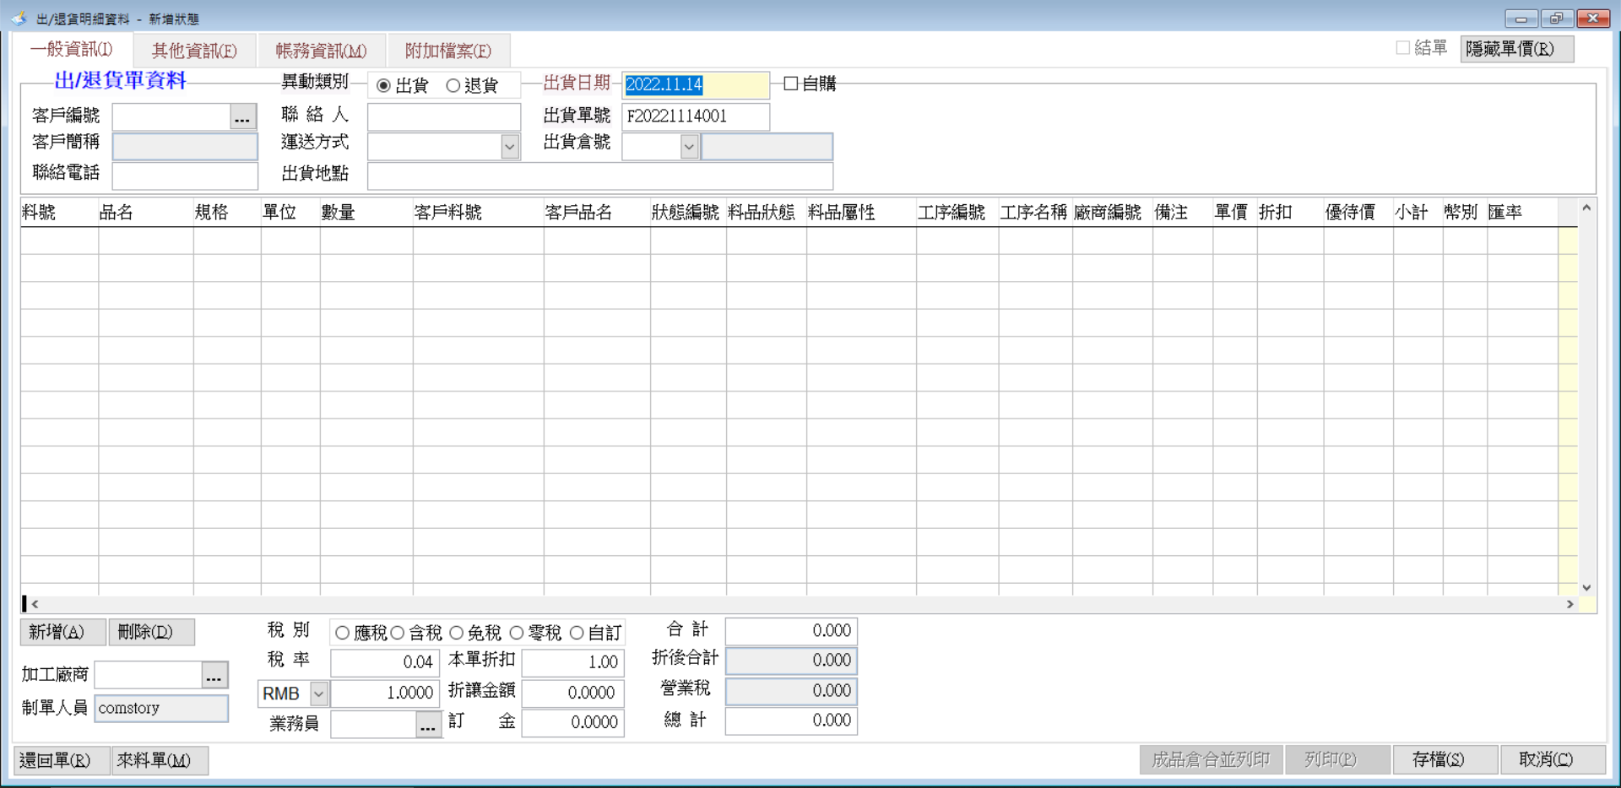

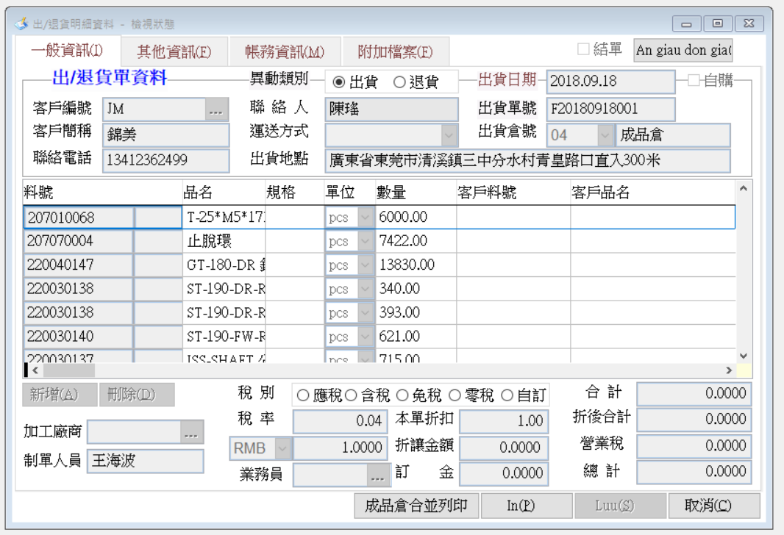
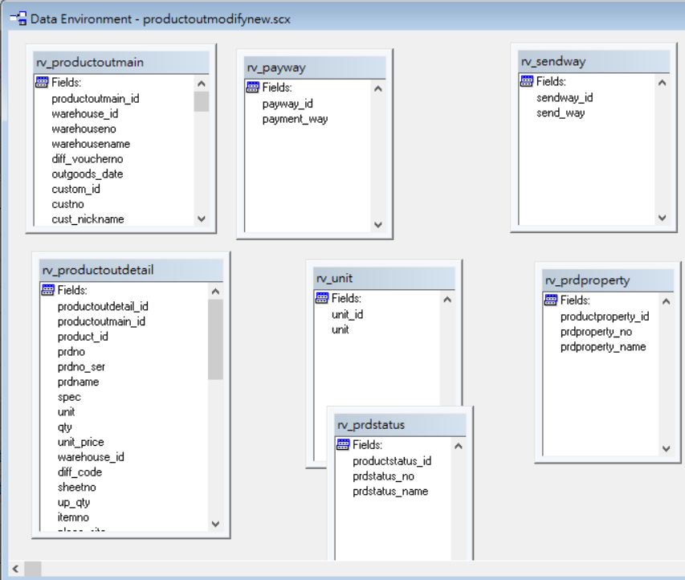

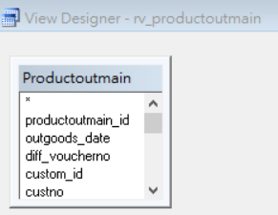
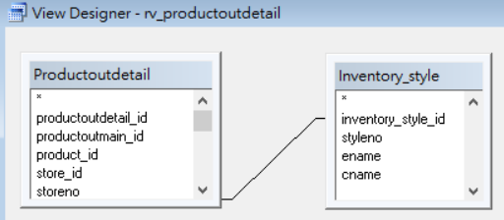

 |  | b. 資料表名稱：productoutmain

 |  |  | 欄位名稱 |  | 欄位解釋 |  |  | 填入資料
 |  |  | productoutmain_id |  | P.K. |  |  | productoutmain_id最大值流水碼+1
 |  |  | outgoods_date |  | 出貨日期 |  |  | 回廠出貨單中日期部分
 |  |  | diff_voucherno |  | 異動單號 |  |  | F+年月日+(最大值流水碼+1，共三碼)
 |  |  | custom_id |  | 客戶id |  |  | 廣盛、越盛id
 |  |  | custno |  | 客戶編號 |  |  | 廣盛、越盛編號
 |  |  | cust_nickname |  | 客戶簡稱 |  |  | 廣盛、越盛名稱
 |  |  | unifiedno |  | 統一編號 |  |  | NULL
 |  |  | promoterno |  | 制單人員編號 |  |  | 建立「自動匯入的使用者帳號」，固定填此帳號id
 |  |  | promotername |  | 制單人員 |  |  | 建立「自動匯入的使用者帳號」，固定填此帳號姓名
 |  |  | acurrency |  | 幣別 |  |  | NULL
 |  |  | exchange_rate |  | 匯率 |  |  | NULL
 |  |  | tax_kind |  | 稅別(應、含、免、零、自訂) |  |  | 固定填1
 |  |  | transaction_way |  | 交易方式 |  |  | NULL
 |  |  | tax_rate |  | 稅率 |  |  | 固定填0
 |  |  | discount |  | 折讓金額 |  |  | NULL
 |  |  | send_way |  | 運送方式 |  |  | NULL
 |  |  | outgoods_situation |  | 出貨地點 |  |  | NULL
 |  |  | payment_way |  | 付款方式 |  |  | NULL
 |  |  | pre_receive_date |  | 預收款日 |  |  | NULL
 |  |  | invoiceno |  | 發票號碼 |  |  | NULL
 |  |  | isCloseSheet |  | 結單 |  |  | 固定填0
 |  |  | memodescr |  | 備註 |  |  | 固定填"自動匯入"
 |  |  | warehouse_id |  | 出貨倉庫id |  |  | 成品倉id
 |  |  | warehouseno |  | 出貨倉庫編號 |  |  | 成品倉編號
 |  |  | warehousename |  | 出貨倉庫名 |  |  | 成品倉名稱
 |  |  | down_payment |  | 訂金 |  |  | NULL
 |  |  | diff_classify |  | 出退貨標誌 (1：出、2：退) |  |  | 固定填1
 |  |  | salesname |  | 業務員名稱 |  |  | NULL
 |  |  | salesno |  | 業務員編號 |  |  | NULL
 |  |  | tran_cash |  | 轉帳款 |  |  | NULL
 |  |  | transfercash_key |  |  |  |  | 固定填1
 |  |  | tran_summons |  |  |  |  | 固定填1
 |  |  | tran_summons_key |  |  |  |  | 固定填1
 |  |  | search_date |  | 異動單號，去除最後流水3碼 |  |  | 異動單號，去除最後流水3碼
 |  |  | project_kind |  |  |  |  | NULL
 |  |  | tax_sum |  | 營業稅 |  |  | NULL
 |  |  | summonsno |  |  |  |  | NULL
 |  |  | cashno |  |  |  |  | NULL
 |  |  | discount_judge |  |  |  |  | NULL
 |  |  | total_money |  | 折後合計 |  |  | NULL
 |  |  | outgoods_custno |  |  |  |  | NULL
 |  |  | outgoods_contactor |  | 客戶聯絡人 |  |  | 廣盛、越盛聯絡人、NULL
 |  |  | outgoods_tel |  | 客戶聯絡電話 |  |  | NULL
 |  |  | invoice_title |  |  |  |  | NULL
 |  |  | faxno |  |  |  |  | NULL
 |  |  | invoice_addr |  |  |  |  | NULL
 |  |  | classname |  |  |  |  | NULL
 |  |  | enteracc_month |  | 入帳月份 |  |  | NULL
 |  |  | descr |  | 說明 (內部紀載使用) |  |  | NULL
 |  |  | eng_data |  | 英文資訊 |  |  | NULL
 |  |  | total_dis_rate |  | 本單折扣 |  |  | 固定填1
 |  |  | bef_discount_total |  | 合計 |  |  | 固定填0
 |  |  | store_id |  | 加工廠商id |  |  | NULL
 |  |  | storeno |  | 加工廠商編號 |  |  | NULL
 |  |  | isorderin |  |  |  |  | 固定填0
 |  |  | ispurch |  | 自購 |  |  | 固定填0
 |  |  | WAREMODE |  |  |  |  | 固定填0
 |  |  | ATTFILES |  |  |  |  | 不需填，sqlserver預設為''
 |  |  | keep |  |  |  |  | NULL
 |  |  | oem_pro_voucherno |  | 回廠出貨單 |  |  | 回廠出貨單 |  |  |  |  |  | 新增欄位

 |  | c. 資料表名稱：productoutdetail

 |  |  | 欄位名稱 |  | 解釋 |  |  |  |  | 要放入的值
 |  |  | productoutdetail_id |  | P.K. |  |  |  |  | productoutdetail_id最大值流水碼+1
 |  |  | productoutmain_id |  | F.K. |  |  |  |  | 對應的productoutmain_id
 |  |  | product_id |  | 料品id |  |  |  |  | ( 品牌代號、品牌名稱、型號 )對應的料品id
 |  |  | store_id |  | 廠商id |  |  |  |  | NULL
 |  |  | storeno |  | 廠商編號 |  |  |  |  | NULL
 |  |  | productproperty |  | 料品屬性 |  |  |  |  | 不需填，sqlserver預設為''
 |  |  | prdstatus_no |  | 狀態編號 |  |  |  |  | NULL
 |  |  | productstatus |  | 料品狀態 |  |  |  |  | 不需填，sqlserver預設為''
 |  |  | prdno |  | 料號 |  |  |  |  | 品牌代號
 |  |  | prdno_ser |  | 型號 |  |  |  |  | 型號
 |  |  | prdname |  | 品名 |  |  |  |  | 品牌名稱
 |  |  | spec |  | 規格 |  |  |  |  | 不需填，sqlserver預設為''
 |  |  | unit |  | 單位 |  |  |  |  | 固定填'個'
 |  |  | qty |  | 數量 |  |  |  |  | 數量
 |  |  | unit_price |  | 單價 |  |  |  |  | NULL
 |  |  | acurrency |  | 幣別 |  |  |  |  | NULL
 |  |  | exchange_rate |  | 匯率 |  |  |  |  | NULL
 |  |  | warehouse_id |  | 倉庫id |  |  |  |  | 成品倉id
 |  |  | warehouseno |  |  |  |  |  |  | NULL
 |  |  | warehousename |  |  |  |  |  |  | NULL
 |  |  | diff_code |  | 異動單號(011出貨、021退貨) |  |  |  |  | NULL
 |  |  | sourcetype |  | 來源單標誌(1訂單轉入、2出貨轉退貨、3來料轉出貨) |  |  |  |  | NULL
 |  |  | sheet_id |  | 轉單情況下來源單id |  |  |  |  | NULL
 |  |  | sheetno |  | 轉單情況下，來源單單號 |  |  |  |  | NULL
 |  |  | up_qty |  |  |  |  |  |  | NULL
 |  |  | diffname |  |  |  |  |  |  | NULL
 |  |  | itemno |  |  |  |  |  |  | NULL
 |  |  | place_site |  |  |  |  |  |  | NULL
 |  |  | memodescr |  | 備註 |  |  |  |  | 固定填"自動匯入"
 |  |  | sub_total |  | 小計 |  |  |  |  | NULL
 |  |  | up_sub_total |  |  |  |  |  |  | NULL
 |  |  | discount_price |  | 優待價 |  |  |  |  | NULL
 |  |  | discount_rate |  | 折扣 |  |  |  |  | NULL
 |  |  | replace_price |  |  |  |  |  |  | NULL
 |  |  | cust_prdno |  | 客戶料號 |  |  |  |  | NULL
 |  |  | cust_mat_prodname |  | 客戶品名 |  |  |  |  | NULL
 |  |  | cust_mat_spec |  | 客戶規格 |  |  |  |  | NULL
 |  |  | QAT |  | 保固期限 |  |  |  |  | NULL
 |  |  | QAT_kind |  | 保固期限權重 |  |  |  |  | NULL
 |  |  | lotno |  | 批號 |  |  |  |  | NULL
 |  |  | inventory_style_id |  | 料品當前加工狀態id |  |  |  |  | 182 (對應inventory_style表中styleno=K01資料)
 |  |  | adflag |  | 存量加或減項(1：加、2：減) |  |  |  |  | 固定填2
 |  |  | oem_voucherno |  | 代工回修單 |  |  |  |  | 代工回修單 |  |  |  |  |  | 新增欄位

 | 3. 料號基本資料：

 |  | a. 料號基本資料維護 productmodify 畫面

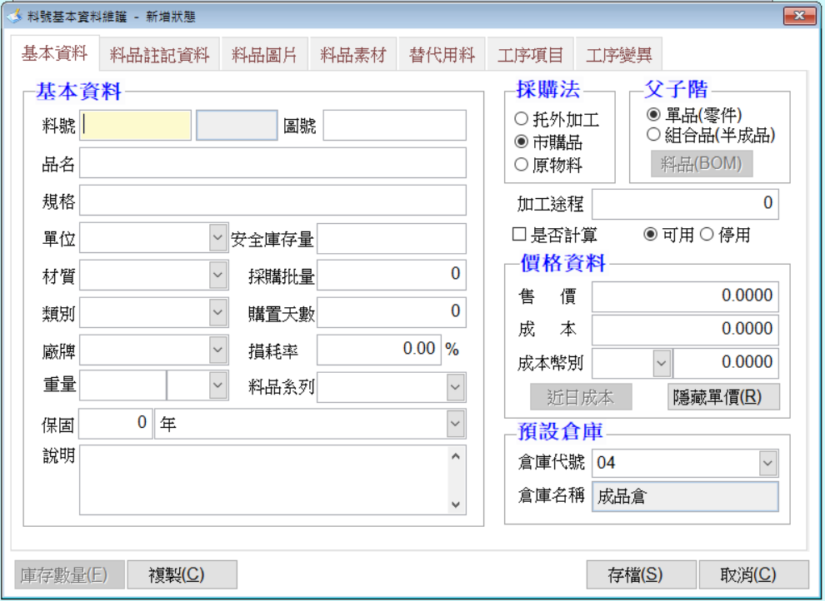
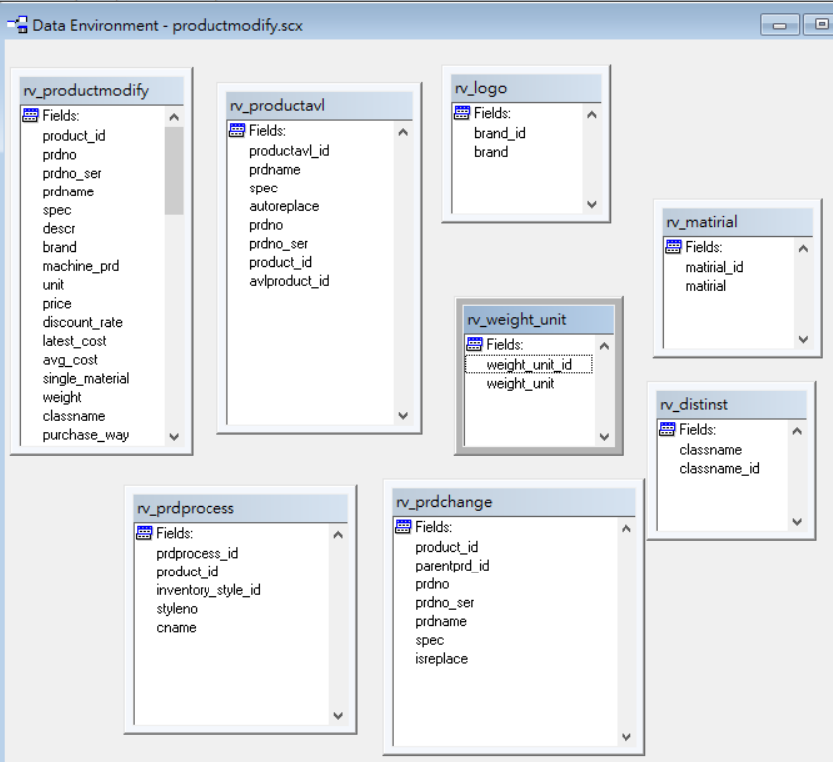

 |  | b. 資料表名稱：product

 |  |  | 欄位名稱 |  | 解釋 |  |  |  | 要放入的值
 |  |  | product_id |  | P.K. |  |  |  | product_id最大值流水碼+1 |  |  |  | 1. prdno_id：唯一值。
 |  |  | prdno_id |  | 料號(prdno)對應id |  |  |  | prdno_id最大值流水碼+1
 |  |  | prdno |  | 料號 |  |  |  | 品牌代號 |  |  |  | 2. 比較：
 |  |  | prdno_ser |  | 型號 |  |  |  | 型號
 |  |  | prdname |  | 品名 |  |  |  | 品牌名稱
 |  |  | spec |  | 規格 |  |  |  | NULL
 |  |  | descr |  | 說明 |  |  |  | 固定填"自動匯入"
 |  |  | brand |  | 廠牌 |  |  |  | 固定填"廣盛、越盛"
 |  |  | machine_prd |  |  |  |  |  | 固定填0
 |  |  | unit |  | 單位 |  |  |  | 固定填"個"
 |  |  | price |  | 售價 |  |  |  | NULL
 |  |  | discount_rate |  |  |  |  |  | NULL
 |  |  | latest_cost |  | 成本 |  |  |  | NULL
 |  |  | acurrency |  | 貨幣 |  |  |  | 固定填"RMB、VND"
 |  |  | exchange_rate |  | 成本幣別 |  |  |  | 固定填1、3600
 |  |  | avg_cost |  |  |  |  |  | NULL
 |  |  | single_material |  | 父子階(單品(零件)、組合品(半成品)) |  |  |  | 固定填1
 |  |  | weight |  | 安全庫存量 |  |  |  | NULL
 |  |  | classname |  | 類別 |  |  |  | NULL
 |  |  | purchase_way |  | 採購法(托外加工、市購品、原物料) |  |  |  | NULL
 |  |  | final_purchase |  | 是否計算 |  |  |  | 固定填0
 |  |  | beforehand_days |  | 購置天數 |  |  |  | NULL
 |  |  | purch_batch_qty |  | 採購批量 |  |  |  | NULL
 |  |  | graphic_file |  | 圖片名稱 |  |  |  | NULL
 |  |  | weight_unit |  | 安全庫存量單位 |  |  |  | NULL
 |  |  | eng_materialname |  | 包裝資料英文品名 |  |  |  | NULL
 |  |  | eng_unit |  | 包裝資料英文單位 |  |  |  | NULL
 |  |  | eng_descr |  | 包裝資料英文規格 |  |  |  | NULL
 |  |  | net_weight |  | 包裝資料淨重 |  |  |  | NULL
 |  |  | gross_wight |  | 包裝資料毛重 |  |  |  | NULL
 |  |  | containerinner_qty |  | 包裝資料內裝術 |  |  |  | NULL
 |  |  | volumeofwood |  | 包裝資料材積 |  |  |  | NULL
 |  |  | graphicno |  | 圖號 |  |  |  | NULL
 |  |  | processday |  | 加工途程 |  |  |  | NULL
 |  |  | prdseries_id |  | 料品系列id |  |  |  | NULL
 |  |  | def_warehouse_id |  | 預設倉庫id |  |  |  | 來料倉id
 |  |  | primary_storeid |  |  |  |  |  | NULL
 |  |  | primary_venderno |  |  |  |  |  | NULL
 |  |  | secondary_venderno |  |  |  |  |  | NULL
 |  |  | matirial |  | 材質 |  |  |  | NULL
 |  |  | wastage_rate |  | 損耗率 |  |  |  | NULL
 |  |  | keyfactor_part |  |  |  |  |  | NULL
 |  |  | acolor |  |  |  |  |  | NULL
 |  |  | voltage |  |  |  |  |  | NULL
 |  |  | autocad_file |  | cad名稱 |  |  |  | NULL
 |  |  | unit_length |  | 尺寸長度 |  |  |  | NULL
 |  |  | unit_width |  | 尺寸寬度 |  |  |  | NULL
 |  |  | unit_height |  | 尺寸高度 |  |  |  | NULL
 |  |  | ismaterial |  | 是否為素材(非素材、素材) |  |  |  | NULL
 |  |  | ismat_req_calculate |  | 素材需求計算(不需要、需要) |  |  |  | NULL
 |  |  | prd_status |  | 可用、停用 |  |  |  | 固定填1
 |  |  | keep |  |  |  |  |  | NULL
 |  |  | Bom_Version |  | bom版本 |  |  |  | NULL
 |  |  | isvirtual |  | 是否為選配建(不是、是) |  |  |  | NULL
 |  |  | QAT |  | 保固 |  |  |  | NULL
 |  |  | QAT_KIND |  | 保固種類 |  |  |  | NULL

素材&圖
程式畫面：

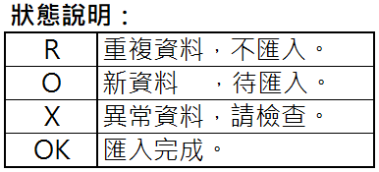
匯入excel： |  |  |  |  |  |  |  | 狀態說明：
C:\Users\user\Desktop\點收excel資料.xls |  |  |  |  |  |  |  | R | 重複資料，不匯入。
C:\Users\user\Desktop\出貨excel資料.xls |  |  |  |  |  |  |  | O | 新資料 ，待匯入。
 |  |  |  |  |  |  |  | X | 異常資料，請檢查。
 |  |  |  |  |  |  |  | OK | 匯入完成。

客戶來料單：
狀態 | 外包出貨單號 | 代工回修單號 | 品牌代號 | 品牌名稱 | 型號 | 點收日期 | 數量
O | OE2022053000095 | WBGUS2022050075852 | 74290357 | Goat G DR SFT TI MLH | #1-10.5 | 2022-06-02 | 40
X | OE2022053000095 | WBGUS2022050075854 | 74290356 | Goat G DR SFT TI MRH | #1-10.5 | 2022-06-02 | 40
O | OE2022053000095 | WBGUS2022050075855 | 74290356 | Goat G DR SFT TI MRH | #1-10.5 | 2022-06-02 | 40
O | OE2022053000095 | WBGUS2022050075867 | 74290355 | Goat G DR MAX TI MLH | #1-9 | 2022-06-02 | 40

出貨單：
狀態 | 回廠出貨單號 | 代工回修單號 | 品牌代號 | 品牌名稱 | 型號 | 出貨日期 | 數量
R | RT2022060200117 | WBGUS2022050075852 | 74290357 | Goat G DR SFT TI MLH | #1-10.5 | 2022-06-02 | 40
X | RT2022060200117 | WBGUS2022050075867 | 74290355 | Goat G DR MAX TI MLH | #1-9 | 2022-06-02 | 40
X | RT2022060200050 | WBGUS2022050075854 | 74290356 | Goat G DR SFT TI MRH | #1-10.5 | 2022-06-02 | 40
O | RT2022060200050 | WBGUS2022050075855 | 74290356 | Goat G DR SFT TI MRH | #1-10.5 | 2022-06-02 | 40

料號基本資料：
狀態 | 品牌代號 | 品牌名稱 | 型號
X | 74290355 | Goat G DR MAX TI MLH | #1-9
R | 74290356 | Goat G DR SFT TI MRH | #1-10.5
O | 74290357 | Goat G DR SFT TI MLH | #1-10.5

